【資料】
 |  |  |  |  |  |  |  | 地方独立行政法人大阪府立病院機構

 | 第２期中期目標期間の業務実績に関する評価結果

 | 第２期（平成23年4月1日～平成28年3月31日）

平成28年8月

大阪府地方独立行政法人大阪府立病院機構評価委員会

 |  |  |  |  |  |  |  |  |  |  |  |  |  | 目 次

 |  |  |  |  |  | １ 全体評価 |  |  |  |  |  |  |  |  |  |  |  |  |  |  | ２ページ

 |  |  |  |  |  | ２ 参考資料 |  |  |  |  |  |  |  |  |  |  |  |  |  |  | ４ページ

 |  |  |  |  |  | ３ 大項目評価

 |  |  |  |  |  |  | 第１ 「府民に提供するサービスその他の業務の質の向上」に関する大項目評価 ４ページ |  |  |  |  |  |  |  |  |  |  |  |  |  | ５ページ

 |  |  |  |  |  |  | 第２ 「業務運営の改善及び効率化」に関する大項目評価 |  |  |  |  |  |  |  |  |  |  |  |  |  | １９ページ

 | １ 全体評価 全体として、中期目標を十分に達成している ● 地方独立行政法人大阪府立病院機構は、医療の提供、医療に関する調査及び研究並びに技術者の研修等の業務を行うことにより、大阪府の医療政策 として求められる高度専門医療を提供し、及び府域における医療水準の向上を図り、もって府民の健康の維持及び増進に寄与することを目的としており、 担うべき役割の着実な実施に努めた。 第２期中期目標期間において、日本の医療をリードする病院を目指し、大阪府の医療政策として求められる高度専門医療を提供しつつ、新しい治療法の 開発に向けた取組や府域における医療水準の向上を図るとともに、これらの病院活動を担う優秀な人材の確保や組織体制の強化及び施設整備を戦略的 に進めていくという目的を果たした点は高く評価できる。 ●第１ 『府民に提供するサービスその他の業務の質の向上』 患者・府民の目線に立ち、それぞれの役割に応じた高度専門医療を中心とした安全で質の高い医療を提供するとともに、待ち時間の解消、患者満足度の 向上などの取組を行った。また、医療サービスの根幹をなす医療スタッフの確保、高度医療機器の計画的な整備、地域連携の充実強化にも努めた。 （特筆すべき取組み） 〔高度専門医療の提供及び医療水準の向上〕 ・ 急性期・総合医療センターでは、二次救急への参画、ＥＲ部の開設など、高度救命救急医療体制の強化、リハビリテーションの早期実施等による 急性期から回復期までの一貫した診療体制を構築 ・ 呼吸器・アレルギー医療センターでは、多剤耐性結核患者や重篤な併存疾患のある患者等に対する高度専門医療の提供をするとともに、アトピー・ アレルギーセンター、腫瘍センター、乳腺センター、ＮＩＣＵ（新生児特定集中治療室）を開設 ・ 精神医療センターでは、統合失調症患者の地域移行を推進するための先進的な治療の提供、医療型障害児入所施設としての自閉症児の受入れ 及び発達障がいの確定診断の実施、治療中断者や未受診者等に対してより早い段階から医療面での支援を行う「枚方独自のアウトリーチ」を北河内 圏域全体に拡大 ・ 成人病センターでは、都道府県がん診療連携拠点病院として、難治性、進行性、希少がん患者に対する手術、放射線治療及び化学療法など集学的治療 の提供、循環器内科において、虚血性心疾患の診断と治療を中心に、高血圧、脂質異常症、末梢動脈疾患などの動脈硬化疾患に重点的に取組み、 がん・循環器合併症に対する各種検査や治療を実施 ・ 母子保健総合医療センターでは、重篤な小児患者への対応拡大として、ICU4床を段階的に増床して高度専門医療を推進、OGCS（産婦人科診療相互 援助システム）、NMCS（新生児診療相互援助システム）の基幹病院として安定的な周産期医療を提供 ・ 優れた医療スタッフの確保、高度医療機器の計画的な整備・活用、地域医療機関との連携強化・充実 （P４ 資料１参照）

 | 〔患者・府民の満足度向上〕 （P４ 資料２参照） ・ 患者満足度調査を毎年度実施し、患者ニーズを把握するとともに、各病院において接遇研修・あいさつ運動の実施などの取組を推進 ・ NPO法人による院内見学の実施及び（公財）日本医療機能評価機構の病院機能評価などの外部評価を受け、サービス意識の向上、さらなる改善を実施 ・ 外来待ち時間対策として、診療予約時間枠の30分単位での設定や、急性期Cにおける5分単位のピンポイント予約の導入、成人病CにおけるQuick in外来 （その日のうちに結果の出る外来）の導入・拡充、呼吸器Cにおける再来受付機の更新、精神Ｃにおける初診紹介患者の予約枠（地域限定）を設置 ・ アメニティ・バリアフリー向上を目的とした急性期Ｃにおけるトイレ等の改修、呼吸器Ｃにおけるアメニティルームの整備、母子Ｃにおけるファミリーハウスの 整備など、院内環境の向上に向けた取組を実施 ●第２ 『業務運営の改善及び効率化』 非公務員化などの自立性・機動性の高い法人運営体制の整備、職員の意識向上を図り、将来にわたり高度専門医療を提供するなど、府民の期待に 応えられるよう業務運営の改善に努めた。また、地域医療機関との連携強化による新入院患者の確保、効率的なベッドコントロールによる医業収益の 拡大、費用節減など、経営改善のための取組を重点的に進め、経営基盤の安定化を図ることができた。 （特筆すべき取組み） 〔自律性・機動性の高い組織体制の確立〕 ・ 理事会や経営会議をはじめとした各種会議を通じ医療面や経営面における課題の洗い出し・改善等に努め、理事長のリーダーシップのもと柔軟な 組織運営を行うとともに、事務部門が病院経営の中核を支える職員集団としての組織力向上を図るため、「事務部門の改革方針」を策定 〔経営基盤の安定化〕 （P４ 資料３・４参照） ・ 収入の確保のための取組として、地域医療機関との連携強化による新入院患者の確保、診療科・病棟間調整によるベッドコントロールなど、 病床運営の工夫による病床利用率を向上 ・ 費用抑制の取組として、SPDによる医薬品・診療材料の共同購入による材料費の削減、患者の需要見込や職員の確保見込み、医療安全の観点、 費用対効果等を踏まえた人員体制の整備による給与費の適正化 ・ 財源繰越制度を創設し将来見込まれる施設整備財源の積立、中長期的な整備資金確保や医療機能維持を目的とした自己資金投資ルールを導入 ● 引き続き、府域の医療をリードする質の高い医療サービスの提供という府民の期待に応えるべく、事業収益を活用して、施設整備や機器の整備・更新など 将来に向けた投資を着実に行うとともに、優秀な医療スタッフの確保や人材を育成するなど、職場環境の整備に努め、職員のモチベーションの向上を図り、 さらなる診療機能を高めるための基盤づくりに一層積極的に取組まれたい。 法人設立から１０年が経過し、行動目標自体が前年度を踏襲した継続的な設定となっており、時代の変化に対応した具体的なものとなっていないものも 見受けられた。行動目標の設定にあたっては、各病院の特性や個別性を踏まえた取組が充実できるよう工夫されたい。

■資料１ 高度医療機器利用延べ患者数
■資料２ 患者満足度調査結果 （アンケート方式）
 |  | ２ 参考資料
 |  |  | 病院名 H18 H19 H20 H21 H22 H23 対17年度比 医師 360 364 386 400 396 413 53人増 看護師 1,920 1,871 2,022 2,046 2,128 2,104 184人増 医療技術 337 337 389 412 423 448 111人増 病院名 入 院 外 来 H18 H20 H22 H18 H20 H22 急性期C 87.92 90.57 92.07 67.65 80.05 78.83 呼吸器C 81.86 86.10 88.79 67.77 77.89 79.63 精神C 63.16 48.68 56.07 66.67 80.20 76.89 成人病C 91.38 91.68 92.75 80.20 86.26 89.44 母子C 84.68 93.25 90.73 79.52 87.55 88.20

■資料３ 新入院患者数と入院診療単価の推移
医業収益と医業収支比率の推移
■資料４ 病床利用率 （５年間の病院別推移）

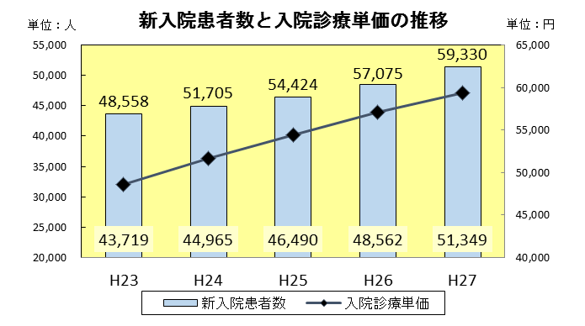
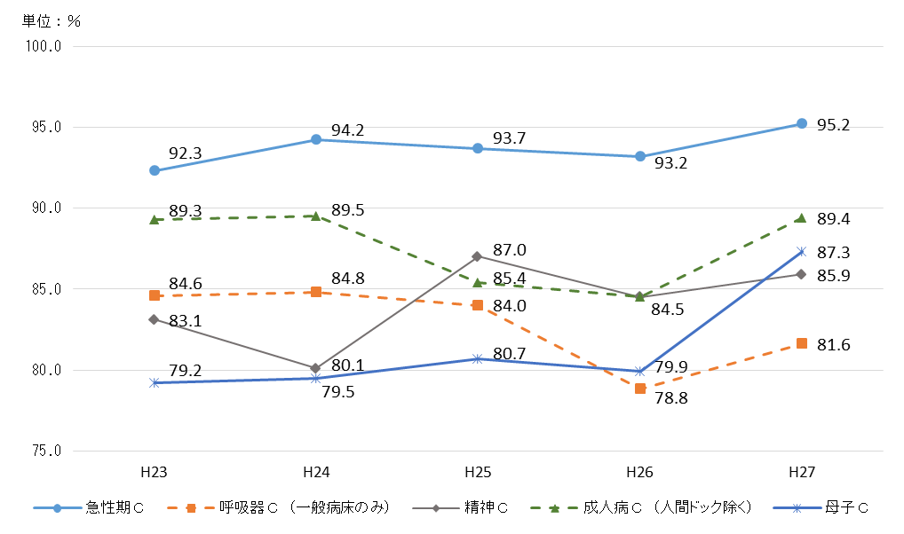
＜H27目標値（単位：％）＞
急性期Ｃ：90.0 成人病Ｃ：90.0
呼吸器Ｃ：84.0 母 子Ｃ：87.0
精 神Ｃ：87.0

★ 平成23年度から毎年度、新入院患者数・入院診療単価ともに上昇

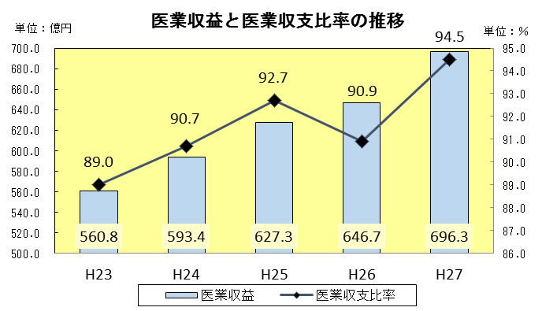

★ 平成23年度と平成27年度を比較すると、医業収益で135.5億円増、医業収支比率も5.5％増

 |  | ３ 大項目評価

 | 第１ 府民に提供するサービスその他の業務の質の向上に関する事項 |  |  |  |  |  |  |  |  |  |  |  |  |  | 事業年度評価結果 |  |  |  |  |  |  |  | 中期目標 期間の評価
 |  |  |  |  |  |  |  |  |  |  |  |  |  |  | H23 |  |  | H24 | H25 | H26 |  | H27

 | 中期目標 |  |  |  |  |  |  |  | 中期計画 |  |  |  |  |  | A |  |  | A | A | A |  | A | A

 |  | １ 高度専門医療の提供及び医療水準の向上 |  |  |  |  |  |  |  | １ 高度専門医療の提供及び医療水準の向上 |  |  |  |  |  | [実績]
 |  |  | （１） 府の医療施策推進における役割の発揮 |  |  |  |  |  |  |  | （１） 府の医療施策推進における役割の発揮 |  |  |  |  | ＜急性期・総合医療センターにおける医療施策の実施＞
 |  |  |  | ① 各病院の役割に応じた医療施策の実施 |  |  |  |  |  |  |  | ア 急性期・総合医療センター |  |  |  | ■府域の災害拠点病院への支援機能
 |  |  |  | ・ | 新型インフルエンザ等の感染症対策における府域の医療機関の先導的役割 |  |  |  |  |  |  | ① 役割に応じた医療施策の実施 |  |  |  | ・ | 災害医療時医療支援車の配備【H24年度～】
 |  |  |  |  |  |  |  |  |  |  |  | ・ | 基幹災害医療センターとして府域の災害拠点病院への支援機能、救命救急医療、高度循環器医療、周産期緊急医療など急性期医療の提供 |  |  | ・ | 大阪府災害医療コントロールセンターを開設【H26年度～】
 |  |  |  |  |  |  |  |  |  |  |  |  |  |  |  | ・ | 政府の総合防災訓練において、急性期Cが開発したした災害対応無線患者管理システム（3SPiders）を使用、日本DMAT隊員にも使用方法を指導し、隊員の技能向上に寄与【H26年度】
 |  |  |  | ・ | 高度救命救急医療を担う基幹的な救命救急センターの役割、その一層の機能強化
 |  |  |  |  |  |  |  |  |  |  |  |  |  |  |  | ・ | 大阪府・市町村合同地震・津波災害対策訓練の企画立案、ならびにインストラクターやコントローラーとして職員を派遣

 |  |  |  | ・ | 府のがん医療全般における先導的役割、府のがん対策に対する政策提言機能の強化
 |  |  |  |  |  |  |  |  |  |  |  |  |  |  |  | ■急性期医療の提供
 |  |  |  |  |  |  |  |  |  |  |  |  |  |  |  | ・ | 二次救急への参画【H24年度～】やER部の開設【H27年度～】等、急性期医療を充実するための取組を実施
 |  |  |  | ・ | 保健所や地域関係機関との連携による在宅医療支援モデル構築などの機能強化 |  |  |  |  |  |  |  |  |  |  | ・ | 高度救命救急センターにIVR-CT室を開設【H23年度～】

 |  |  |  |  |  |  |  |  |  |  |  | ・ | がん、心疾患・脳血管疾患、糖尿病、生活習慣病、腎移植や難病医療の拠点病院としての専門医療の提供 |  |  | ■専門医療の提供
 |  |  |  | ・ | 子どもの心の診療拠点としての機能強化 |  |  |  |  |  |  |  |  |  |  | ・ | 国指定の地域がん診療連携拠点病院に指定【H26年度～】
 |  |  |  |  |  |  |  |  |  |  |  |  |  |  |  | ・ | 手術支援ロボット「ダ・ヴィンチ」の導入【H24年度～】

 |  |  |  |  |  |  |  |  |  |  |  |  |  |  |  | ・ | 生活習慣病等の高度専門医療の提供とともに、患者教室の開催による啓発活動の実施

 |  |  |  |  |  |  |  |  |  |  |  | ・ | 精神科における合併症患者の受入れや総合的な合併症患者への医療の提供 |  |  | ■精神科における合併症患者の受入れ
 |  |  |  |  |  |  |  |  |  |  |  |  |  |  |  | ・ | 緊急措置入院の受入れ要請に対応するとともに、身体合併症患者についても積極的に受入れ

 |  |  |  |  |  |  |  |  |  |  |  | ・ | 急性期から回復期までの一貫したリハビリテーション医療、障がい者医療の提供 |  |  | ■リハビリテーション医療、障がい者医療の提供
 |  |  |  |  |  |  |  |  |  |  |  |  |  |  |  | ・ | 急性期からのリハビリテーションが実施できる診療体制の構築

 |  |  |  | ② 診療機能の充実 |  |  |  |  |  |  |  | ② 診療機能の充実 |  |  |  | ■救命救急部門の新規入院患者の積極的な受入れ
 |  |  |  | ・ | 患者動向や医療需要の変化に即した診療部門の充実や見直し |  |  |  |  |  |  | ・ | 南大阪地域の救命救急の中核的医療機関として、救命救急部門の新規入院患者の受入れ拡大 |  |  | ・ | ER部を開設し【H27年度～】、日中の二次救急患者をスムーズに入院させる取組の実施

 |  |  |  | ・ | 国内外の医療機関との人材交流

 |  |  |  |  |  |  |  |  |  |  |  | ・ | 患者の早期の社会復帰を目指し、急性期からのリハビリテーションの実施 |  |  | ■急性期からの一貫したリハビリテーションの実施
 |  |  |  |  |  |  |  |  |  |  |  |  |  |  |  | ・ | 外傷症例へのリハビリテーションの早期実施
 |  |  |  |  |  |  |  |  |  |  |  |  |  |  |  | ・ | 一貫したリハビリテーション医療のために、救急診療科病棟とリハビリテーション病棟が連携し、横断的なチームを結成【H26年度】

 |  |  |  |  |  |  |  |  |  |  |  | ・ | 地域周産期母子医療センターとして、受入れ拡充のための体制強化 |  |  | ■地域周産期母子医療センターとしての役割の遂行
 |  |  |  |  |  |  |  |  |  |  |  |  |  |  |  | ・ | 大阪府におけるNMCS及びOGCSからの搬送患者の受入れ要請に積極的に対応

 |  |  |  |  |  |  |  |  |  |  |  | ・ | 精神科救急における合併症入院患者の受入れ拡充のための体制強化 |  |  | ■精神・身体合併症の積極的な受入れ
 |  |  |  |  |  |  |  |  |  |  |  |  |  |  |  | ・ | 緊急措置入院の受入れとともに、救急診療科と精神科が連携し、合併症患者の積極的な受入れの実施

 |  |  |  |  |  |  |  |  |  |  |  | ・ | 大阪府市共同住吉母子医療センター（仮称）の計画的な整備 |  |  | ■大阪府市共同住吉母子医療センター（仮称）の整備
 |  |  |  |  |  |  |  |  |  |  |  |  |  |  |  | ・ | 病院再編計画が厚生労働省に同意され【H27年度】、H30年度の開設を目指してH28年度より工事を実施

 |  |  |  |  |  |  |  |  |  |  |  | ・ | 臓器移植について、HLA（ヒト白血球型抗原）やリンパ球交叉試験などの適合検査の実施、移植臨床センターの機能強化 |  |  | ■組織適合検査等の実施
 |  |  |  |  |  |  |  |  |  |  |  |  |  |  |  | ・ | 脳死移植のための組織適合検査を実施できる検査技師の養成
 |  |  |  |  |  |  |  |  |  |  |  |  |  |  |  | ・ | HLAタイピング、リンパ球交叉試験の増加に対応し、移植医療の向上に寄与

 |  |  |  |  |  |  |  |  |  |  |  | ・ | 合併症の予防から緩和ケアまで、がん医療のすべての過程における効果的なリハビリテーションの推進 |  |  | ■がん診療におけるリハビリテーション医療の充実
 |  |  |  |  |  |  |  |  |  |  |  |  |  |  |  | ・ | がん患者のQOL向上のため、運動療法等を介したがんリハビリテーションの実施

 |  |  |  |  |  |  |  |  |  |  |  | イ 呼吸器・アレルギー医療センター |  |  |  | ＜呼吸器・アレルギー医療センターにおける医療施策の実施＞
 |  |  |  |  |  |  |  |  |  |  |  | ① 役割に応じた医療施策の実施 |  |  |  | ・ | 結核患者の受入れや呼吸器リハビリテーションの実施など、呼吸器疾患に対する高度専門医療の提供
 |  |  |  |  |  |  |  |  |  |  |  | ・ | 難治性の呼吸器疾患に対する専門医療の提供 |  |  | ・ | 在宅酸素療法導入患者に対する積極的なリハビリ介入や在宅療養患者への訪問診療
 |  |  |  |  |  |  |  |  |  |  |  |  |  |  |  | ・ | 地元消防本部に働きかけ、呼吸器疾患患者の受入れを開始【H27年度】
 |  |  |  |  |  |  |  |  |  |  |  |  |  |  |  | ・ | 富田林や松原、河内長野消防から時間内救急患者の受入れを開始【H27年度】
 |  |  |  |  |  |  |  |  |  |  |  | ・ | 多剤耐性結核患者などに対する専門医療の提供 |  |  | ・ | 感染症センターにおける多剤耐性結核患者や重篤な併存疾患のある患者に対する診療の実施

 |  |  |  |  |  |  |  |  |  |  |  | ・ | 気管支喘息、アトピー性皮膚炎などに対する専門医療の提供 |  |  | ・ | アトピー・アレルギーセンターの設置【H23年度～】など、アトピー・アレルギー疾患に対する専門医療の提供
 |  |  |  |  |  |  |  |  |  |  |  |  |  |  |  | ・ | 新たな気管支喘息治療である気管支サーモプラスティ治療を開始【H27年度】
 |  |  |  |  |  |  |  |  |  |  |  | ・ | 呼吸器疾患、結核、アレルギー性疾患などに伴う合併症に対する専門医療の提供 |  |  | ・ | 結核患者に対する透析やアトピー性皮膚炎患者等に対する心身医学療法など、専門性を生かした合併症医療の提供

 |  |  |  |  |  |  |  |  |  |  |  |  |  |  |  | ・ | 呼吸器外科等を中心に内科・外科医が連携して診療を行う気胸センターを設置【H27年度】
 |  |  |  |  |  |  |  |  |  |  |  | ・ | 悪性腫瘍疾患患者に対する診断から集学的治療、緩和ケアまでの総合的な医療の提供 |  |  | ・ | 腫瘍センターを設置し【H23年度】、肺がんをはじめとする悪性腫瘍疾患患者に対して集学的治療を実施
 |  |  |  |  |  |  |  |  |  |  |  |  |  |  |  | ・ | 乳がんに対して診断から治療まで診療科を横断的に対応できる乳腺センターを開設【H25年度】
 |  |  |  |  |  |  |  |  |  |  |  |  |  |  |  | ・ | 乳腺腫瘍・婦人科腫瘍の専門医・認定医によるフォローアップ外来体制の充実【H26年度】

 |  |  |  |  |  |  |  |  |  |  |  | ② 診療機能の充実 |  |  |  | ■アトピー・アレルギーセンターにおける取組
 |  |  |  |  |  |  |  |  |  |  |  | ・ | アトピー・アレルギーセンターとして、診療体制の強化及び機能の拡充 |  |  | ・ | 喘息教室、食物アレルギー教室、乳幼児アトピー教室、アトピーサマースクール、アトピーカレッジ等、多種に渡る患者教育プログラムの実施

 |  |  |  |  |  |  |  |  |  |  |  | ・ | 感染症センターとして、診療体制の強化及び機能の充実、二類感染症患者を受け入れるための施設整備

 |  |  |  |  |  |  |  |  |  |  |  | ・ | 呼吸ケアセンターとして、診療体制の強化及び機能の拡充 |  |  | ■呼吸ケアセンターにおける取組
 |  |  |  |  |  |  |  |  |  |  |  |  |  |  |  | ・ | 呼吸ケアセンターにおいて、地域医療機関で在宅酸素療法を行っている患者に対しても、地域医療への貢献と地域連携強化を目指し、呼吸不全患者のQOL向上の支援を実施
...
 |  |  |  |  |  |  |  |  |  |  |  |  |  |  |  | ■メリットシステムの実施
 |  |  |  |  |  |  |  |  |  |  |  |  |  |  |  | ・ | 前年度決算の資金収支差や政策医療に対する法人の自己評価を基準とし、各病院に医療機器購入予算を配分するメリットシステムを実施

 |  |  |  |  |  |  |  |  |  |  |  |  |  |  |  | ■新患者の確保及び病床の効率的運用
 |  |  |  |  |  |  |  |  |  |  |  |  |  |  |  | ・ | 各病院が在院日数の短縮化を図る中で、地域医療連携部門の体制構築やMSWの活用等、地域医療機関との連携強化による新入院患者の確保や、診療科、病棟間調整によるベッドコントロールなど、病床運営の工夫による病床利用率の向上
...



